Principal
Objetivo | Criar um simulador simples de investimento
 | INVESTIMENTO MENSAL
 | Quanto investir por mês |  |  | R$ 372.00
 | Quanto tempo investindo |  |  | 2
 | Taxa de rendimentos mensais |  |  | 1.08%
 | Patrimônio acumulado |  |  | R$ 10,129.88
 | Dividendos Mensais |  |  | R$ 101.30

 | CENÁRIOS |  |  | DIVIDENDOS
2 | 2 ANOS |  | R$ 8,928.00 | R$ 96.42
5 | 5 ANOS |  | R$ 22,320.00 | R$ 241.06
10 | 10 ANOS |  | R$ 44,640.00 | R$ 482.11
20 | 20 ANOS |  | R$ 89,280.00 | R$ 964.22
30 | 30 ANOS |  | R$ 133,920.00 | R$ 1,446.34

 | CONFIGURAÇÕES
 | Salário | R$ 1,860.00
 | Ren. Cart | 1%
 | Sugestão | R$ 372.00

 | Perfil |  | Moderado
 | Valor a ser investido por mês |  | R$ 372.00

 | Tipo de FII |  | Percentual Sugerido |  | Valores
 | PAPEL |  | 42.00% |  | R$ 156.24
 | TIJOLO |  | 8.00% |  | R$ 29.76
 | HIBRIDO |  | 30.00% |  | R$ 111.60
 | FOF'S |  | 10.00% |  | R$ 37.20
 | DESENVOLVIMENTO |  | 10.00% |  | R$ 37.20
 | HOTELARIAS |  | 0.00% |  | R$ -
 | Percentual Sugerido | PAPEL
 | 42.00% | 1
 | 8.00%
 | 30.00%
 | 10.00%
 | 10.00%
 | 0.00%

Lembrete
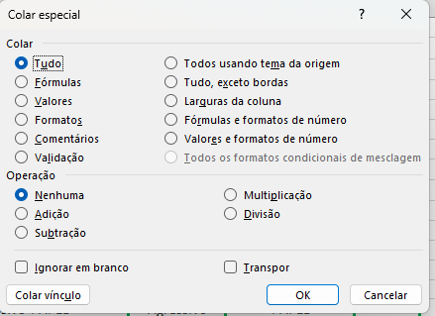
Sempre que eu desejar fixar uma condição eu clico no F4 porque ele vai permanecer e quando eu arrastar não vai ter alteração.
Se eu quiser que a palavras que escrevi se repita nas abaixos eu seleciono o tanto e vou clicar em F2 e depois CTRL + ENTER.
Se eu quiser colocar opção de selecão igual do CONSERVADOR ETC : Dados > Vai ter um icone que tem algo de validação vai estar do lado DIREITO próximo de Texto para coluna > Validação de Dados > Configuração > Lista > E vou colocar as opções no caso eu coloquei conforme orientações : CONSERVADOR sempre ponto e virgula ; nos intervalo de cada palavra que preciso.
Quando precisar copiar apenas alguma coisa em especifico do meu "códigop" eu clico em CTRL + ALT + V ( Vai abri um tela)
Quando eu quiser fazer o PROCV( vertical ou horizontal) Seleciono O nome principal no caso vai ser o MODERADO na função
vou colocar = PROCV(G4; Seleciono a coluna todo e clico no F4 para fixar, depois eu coloco qual das colunas eu quero o retorno,
que no caso vai ser a PORCENTAGEM, e foi fim ele vai me perguntar se quero correspondencia aproximada ou exata. No caso
sempre quero EXATA e então vai clicar no FALSO e ENTER). Estou usando ele também com a minha primeira PRINCIPAL e ela
vai ter dados ligados com o Janela Apoio
Depois da janela apoio eu cliquei na tabela e cliquei novamente no F4, pois a idéia é FIXAR, coloquei coluna 4 porque quero
o retorno e falso porque quero o valor EXATO.

